MUX-TA06A-50%
Шпона
Американского
ореха
TA06А
Распродажа
коллекции
 |  |  |  | +7 (495) 789-49-53 E-mail: office@directoria-moder.ru
Кабинет руководителя MUX TA06A |  |  |  |  | 2026-04-30
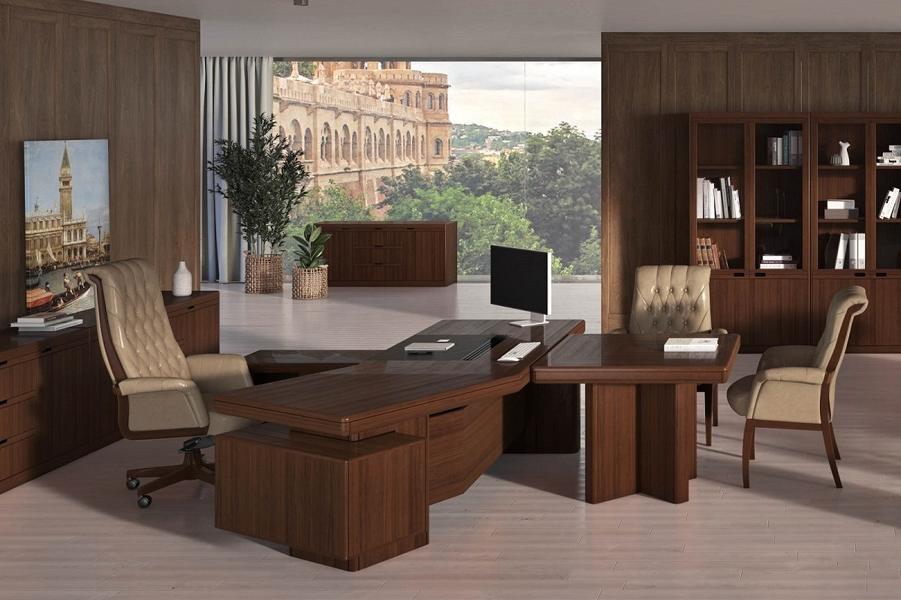
Распродажа |  |  |  | Скидка до | 50%
Артикул | Наименование | Размер | Иллюстрация | Розничная цена | Цена для розницы со скидкой 50% | Общий остаток*
R203R | Стол правый 2,1м. | 2100*2040 *760 | на фото правый стол( R ) | 552,022р. | 276,011р. | 8
R206R | Стол правый 2,6м. | 2600*2040 *760 | на фото левый стол( L ) | 698,472р. | 349,236р. | 3
RH110 | Стол-брифинг 1м. | 1000*1000 *760 |  | 178,637р. | 89,318р. | 8
RH124 | Стол для заседаний 2,4м. | 2400*1100 *760 |  | 392,312р. | 196,156р. | 2
RH J60 | Опора д/перег. Столов | 600*130 *735 |  | 57,072р. | 28,536р. | 17
RH1870P | Столешница с передней панелью 1,8 м | 1800*770*90 |  | 96,774р. | 48,387р. | 8
RH9090P | Столешница с передней панелью 0,9м. | 900*900 *90 |  | 80,945р. | 40,473р. | 4
MUX1260 | Стол журнальный 1,2м. | 1200*600 *450 |  | 106,197р. | 53,099р. | 1 в резерве
MUX0520W | Шкаф для одежды | 540*470 *2080 |  | 200,838р. | 100,419р. | 10
MUX1020G | Шкаф для документов | 1038*470 *2080 |  | 289,653р. | 144,827р. | 3
MUX1020WU | Шкаф универсальный | 1038*470 *2080 |  | 276,727р. | 138,364р. | 8
MU1990 | Стол письменный (опоры по центру) 1,9 м. | 1900*900 *760 |  | 110,087р. | 55,043р. | 7
MU2195 | Стол письменный (опоры по центру) Light 2,1 м. | 2100*950 *760 |  | 110,087р. | 55,043р. | 6
MUM1 | Тумба подкатная c 3-мя ящиками Light | 450*600 *650 |  | 19,436р. | 9,718р. | 15
MU 054W | Шкаф для одежды Light | 540*422 *2200 |  | 24,003р. | 12,001р. | 14
MU 054W | Шкаф для одежды Light | 540*422 *2200 |  | 36,698р. | 18,349р. | 1

 |  |  | MUX TA06

MONARCH-50%
2026-04-30 |  |  |  |  | +7 (495) 789-49-53 E-mail: office@directoria-moder.ru
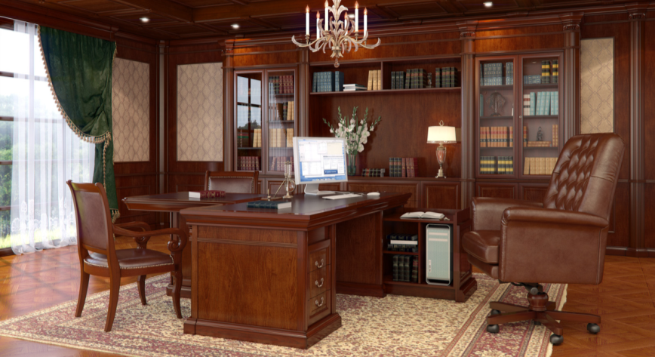
 |  | МОНАРХ / ТА07 |  | Скидка | 50 | %
№ | Код | Наименование товаров | ФОТО | Розничная цена | Цена для розницы со скидкой 50% | Общий остаток*
1 | D0000026673 | MN-2295A Стол письменный 2200*950*800, с кожан. вставкой TA202 (экокожа) |  | 720,151р. | 360,075р. | 1
2 | D0000026470 | MN-1695 Стол письменный 1600*850*800(тумба с права) |  | 286,872р. | 143,436р. | 3
3 | D0000026436 | MN-LEG 5050 Опора для стола 500*500*775 |  | 107,577р. | 53,789р. | 21
4 | D0000023606 | MN-TOP 1412 Столешница прямая (средняя часть) 1400*1200*100 с кожан. вставка ТА202 |  | 134,006р. | 67,003р. | 11
5 | D0000024569 | MNG-138 Шкаф нижний 1404*503*925 |  | 357,984р. | 178,992р. | 9
6 | D0000026098 | MNV-100266 Корпус шкафа 1000*460*2662 |  | 264,623р. | 132,312р. | 22
7 | D0000025082 | MNB-485-266 L Панель боковая левая 485*213*2662 |  | 116,581р. | 58,290р. | 3
8 | D0000025083 | MNB-485-266 R Панель боковая правая 485*213*2662 |  | 116,581р. | 58,290р. | 2
9 | D0000025084 | MND-1421G L Дверца большая стекл. левая 489*19*1421 (петли слева) |  | 37,738р. | 18,869р. | 25
10 | D0000025085 | MND-1421G R Дверца большая стекл. правая 489*19*1421 (петли справа) |  | 37,738р. | 18,869р. | 3
11 | D0000026437 | MND-721 L Дверца малая дерев. левая 489*19*721 (петли слева) |  | 29,915р. | 14,957р. | 14
12 | D0000026438 | MND-721 R Дверца малая дерев. правая 489*19*721 (петли справа) |  | 29,915р. | 14,957р. | 17
13 | D0000026671 | MNK-2662 Пилястра 156*185*2662 |  | 107,297р. | 53,649р. | 20

 |  | МОНАРХ / ТА07 | Финальная цена со скидкой
№ | Код | Наименование товаров | ФОТО | Розничная цена | Общий остаток*
14 | D0000023612 | MN-PAK Пилястра соед. для стола приемной / TA07 258*91*1350 * |  | 22,258р. | 3
15 | D0000024672 | MN-TOP 1010 (T) Столешница угловая / TA07 1000*1000*100 c кожан. вставка ТА202 (1/1ф) * |  | 24,154р. | 3
16 | D0000026676 | MN-TOP 1509 (T) Столешница прямая / TA07 1500*900*100 с кожан. вставкой ТА202 (1/1ф) * |  | 43,040р. | 5
17 | D0000016234 | MN-TOP 2409 Столешница прямая 2400*900*100 c кожан.вст.ТА202 (1/1ф) * |  | 56,017р. | 1
18 | D0000026460 | MNV-100266 W Корпус шкафа для одежды с дверями 1000*460*2662* |  | 118,058р. | 2
19 | D0000027286 | MNV-051266 Корпус шкафа 510*460*2662* |  | 52,682р. | 2
20 | D0000001710 | MN-097266 Корпус шкафа угловой / TA07 977*977*2662 (1/4,2/4ф,3/4ф,4/4) * |  | 84,580р. | 8
21 | D0000001718 | MND-1421W L Дверца большая дерев. Левая 489*19*1421 (петли слева)* |  | 18,627р. | 6
22 | D0000001719 | MND-1421W R Дверца большая дерев. правая 489*19*1421 (петли справа)* |  | 18,627р. | 6
Финальная цена действительно финальная, с нее нет дополнительных скидок!
*Количество указано на дату формирования прайс-листа. Цена действительна до тех пор, пока позиция есть на складе.
 |  |  | Подробнее на сайте, на странице кабинета | MONARCH

NEW INTER-50%
Шпон
Американского
ореха TA06B
2026-04-30 |  |  |  |  |  | +7 (495) 789-49-53 E-mail: office@directoria-moder.ru
Кабинет руководителя NEW INTER
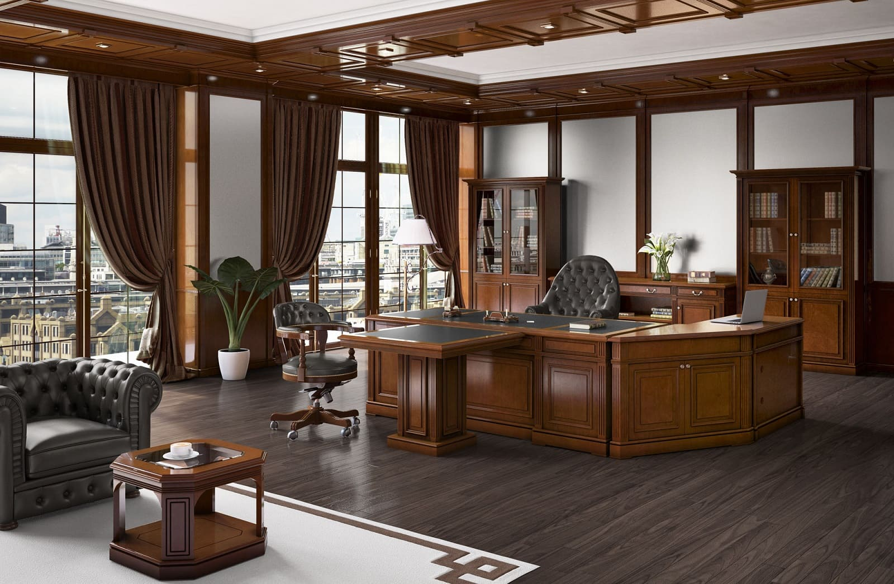
 |  |  |  |  |  | Скидка до | 50%
№ | Артикул | Наименование | Размер | Иллюстрация | Цвет и описание | Розничная цена | Цена со скидкой 50% для розницы | Общий остаток*
1 | IN-H | Шкаф для холодильника | 840*560*860 |  | Массив. Шпон Американского ореха TA06B | 201,275р. | 100,637р. | 3
2 | IN RE BL | Боковая панель стола для приемной | 870*68*1150 |  | Массив. Шпон Американского ореха TA06B | 60,547р. | 30,274р. | 10
3 | IN RE BR | Боковая панель стола для приемной | 870*68*1150 |  | Массив. Шпон Американского ореха TA06B | 60,466р. | 30,233р. | 11
4 | IN RE U2 | Угловая секция стола для приемной | 1202*1202*1150 |  | Массив. Шпон Американского ореха TA06B | 312,035р. | 156,018р. | 6
5 | IN RE 1 | Секция стола для приемной | 800*870*1150 |  | Массив. Шпон Американского ореха TA06B | 157,279р. | 78,639р. | 13
6 | IN RE 2 | Секция стола для приемной | 1600*870*1150 |  | Массив. Шпон Американского ореха TA06B | 245,601р. | 122,800р. | 9
7 | IN-PAK | Пилястра соединительная (в комплект входят внешняя и внутренняя части) | 96*37*745 |  | Массив. Шпон Американского ореха TA06B | 38,205р. | 19,103р. | 21
8 | IN-PAB1S | Стол для совещаний (соед. элемент) | 900*740*788 |  | Массив. Шпон Американского ореха TA06B/черная кожа TA106 | 92,894р. | 46,447р. | 12
9 | IN-PAB2L | Стол для совещаний (конечный элемент) | 1859*740*788 |  | Массив. Шпон Американского ореха TA06B/черная кожа TA106 | 198,056р. | 99,028р. | 1
10 | IN-PAB2S | IN-PAB2S Стол для совещаний (соед. элемент) | 1800*740*788 |  | Массив. Шпон Американского ореха TA06B/черная кожа TA106 | 182,646р. | 91,323р. | 9
11 | IN-PAU | Угловой элемент стола для совещаний | 1040*1040*790 |  | Массив. Шпон Американского ореха TA06B | 140,758р. | 70,379р. | 12
12 | IN-PA3L | IN-PA3L Стол для совещаний (конечный элемент) | 2155*740*790 |  | Массив. Шпон Американского ореха TA06B/зеленая кожа TA113 | 137,244р. | 68,622р. | 1
13 | IN-PA3R | Стол для совещаний (конечный элемент) | 2155*740*790 |  | Массив. Шпон Американского ореха TA06B/зеленая кожа TA113 | 137,244р. | 68,622р. | 1
14 | IN-KS | Угловой соединительный элемент для шкафов | 140*140*2100 |  | Шпон Американского ореха TA06B | 33,271р. | 16,636р. | 4
Перетяжка топа IN-2210 в другой цвет (складская кожа Stella) 25 000р. Перетяжка остальных позиций 20 000 р. за ед.
*Финальная цена действительна до тех пор, пока позиции есть на складе. Остаток указан на дату формирования прайс-листа.
Товар не предназначен для продажи на маркетплейсах
 |  |  | Подробнее на сайте, на странице кабинета | NEW INTER

ALPINA-50%
2026-04-30 |  |  |  | +7 (495) 789-49-53 E-mail: office@directoria-moder.ru
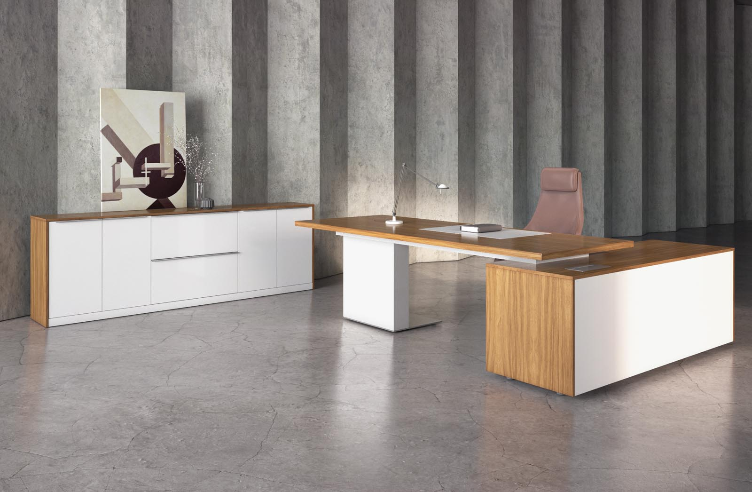
Орех Матовый 23YA в сочетании с белым матовым TA14

 |  | Кабинет ALPINA Продажа только комплектом!

 | Кабинет ALPINA |  | Скидка до | 50%
№ | Наименование и артикул | Размер | Фото | Розничная цена | Цена для розницы со скидкой 50% | Общий остаток*
1 | Тумба приставная WYN0906 | 920*600*650 |  | 80,773р. | 40,386 | 1
2 | Четырехдверный шкаф с 3 ящиками WYN2411C | 2410*400*1100 | 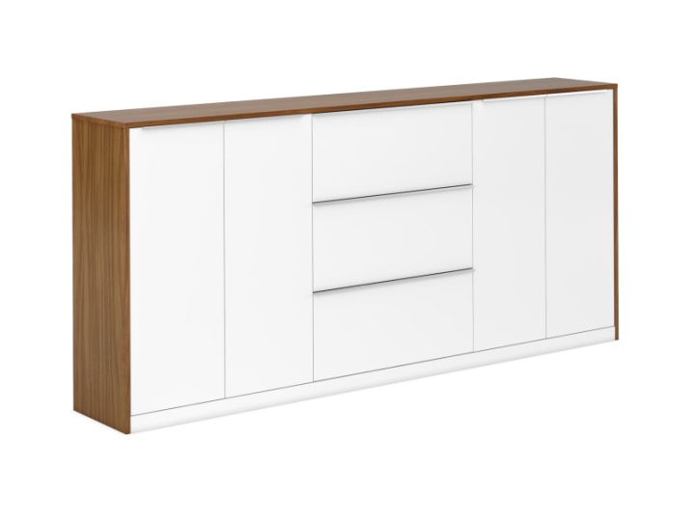 | 299,970р. | 149,985 | 2

 |  | Подробнее на сайте, на странице кабинета | ALPINA

DAO Walnut-50%
Шпон
Африканского
ореха
TA56A(TA23A)
Распродажа
коллекции
2026-04-30 |  |  |  |  | +7 (495) 789-49-53 E-mail: office@directoria-moder.ru
Кабинет руководителя DAO Wanut (TA56A/TA23)
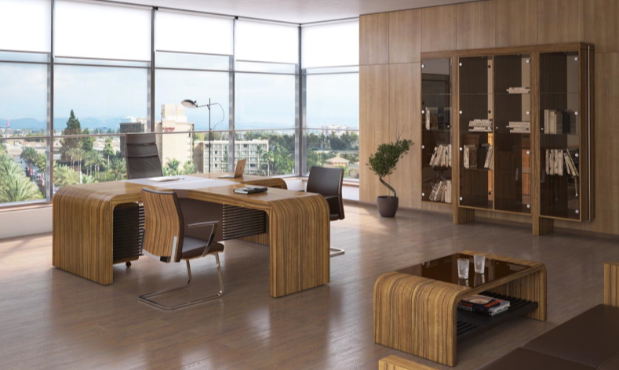
Распродажа |  |  |  |  | Скидка до | 50%
№ | Артикул | Наименование | Размер | Иллюстрация | Цвет и описание | Розничная цена | Цена для розницы со скидкой 50% | Общий остаток*
1 | DA22 | Стол письменный 2,2м. | 2200*900 *780 |  | Шпон Африканского ореха TA56A (ТА23А) | 569,917р. | 284,958 ₽ | 2
2 | DA12 | Приставка для стола (DA22) | 1050*530 *780 |  | Шпон Африканского ореха TA56A (ТА23А) | 209,706р. | 104,853 ₽ | 1
3 | DA13 | Конференц-приставка (DA22) | 1280*800 *780 |  | Шпон Африканского ореха TA56A (ТА23А) | 193,384р. | 96,692 ₽ | 3
4 | DA 41 | Стол для совещаний 4,1м. | 4100*1700 *780 |  | Шпон Африканского ореха TA56A (ТА23А) | 1,178,891р. | 589,445 ₽ | 3
5 | DA17 | Стол для совещаний ТА23A d1,7м. | d1700*780 |  | Шпон Африканского ореха TA56A (ТА23А) | 566,366р. | 283,183 ₽ | 1
6 | DA2223 | Стеллаж, стенка зеркало | 2200*400 *2300 | БЕЗ СТЕКЛА! | Шпон Африканского ореха TA56A (ТА23А) | 295,841р. | 147,920 ₽ | 6
7 | DA9020A | Шкаф со стеклянными дверями | 900*400 *2000 |  | Шпон Африканского ореха TA56A (ТА23А) | 221,628р. | 110,814 ₽ | 1
8 | DA9020U | Шкаф универсальный с деревянными дверями | 900*400 *2000 |  | Шпон Африканского ореха TA56A (ТА23А) | 242,685р. | 121,342 ₽ | 9
9 | DA1260 | Cтол журнальный/ТА23А, | 1200*600 *430 | БЕЗ ПОЛКИ! | Шпон Африканского ореха TA56A (ТА23А) | 150,199р. | 75,100 ₽ | 5
10 | DA9020A | Шкаф с решетчатыми дверями | 900*400 *2000 |  | Шпон Африканского ореха TA56A (ТА23А) | 260,908р. | 130,454 ₽ | 1
Цены распродажи действуют до тех пор, пока позиции есть на складе.
Перетяжка топов столов руководителя в другой цвет (складская кожа Stella) 20 000р.
Товар не предназначен для продажи на маркетплейсах
 |  |  | Подробнее на сайте, на странице кабинета | DAO WALNUT

DAO-50%
2026-04-30 |  |  | +7 (495) 789-49-53 E-mail: office@directoria-moder.ru
Распродажа Кабинетов руководителя
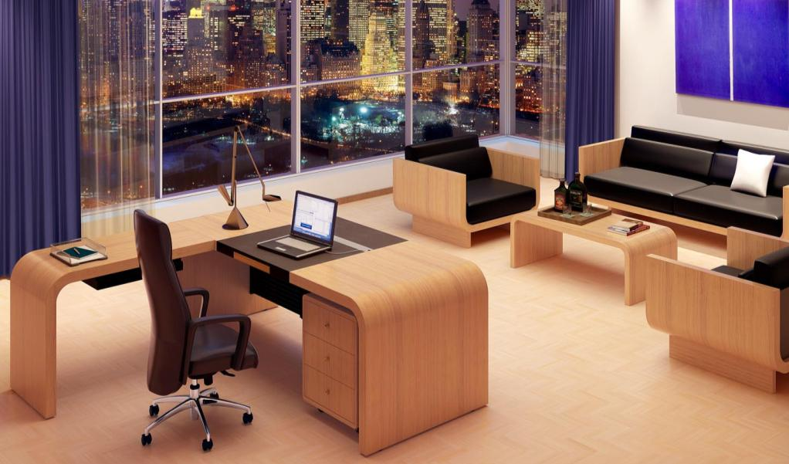 |  |  |  | Коллекция DAO в модном освежающем цвете "Белый дуб"
 |  |  |  | СКИДКА до 50%
Код | DAO TA10A (Белый дуб) - (возможен перекрас в Белый глянец TA14B за доп. плату) | Фото | Старая цена (розница) | Цена для розницы со скидкой 50% | Общий остаток*
D0000008227 | DK9020U Шкаф с деревянными дверками / белый дуб 900*400*2000 * |  | 75,578р. | 37,789р. | 1
D0000008225 | DK0979 Шкаф низкий/белый дуб 900*400*790 * |  | 50,843р. | 25,421р. | 5
* Количество указано на дату формирования прайс-листа. Цена действительна до тех пор, пока позиция есть на складе.
 | Подробнее на сайте, на странице кабинета | DAO BUSINESS

 |  |  | +7 (495) 789-49-53 E-mail: office@directoria-moder.ru
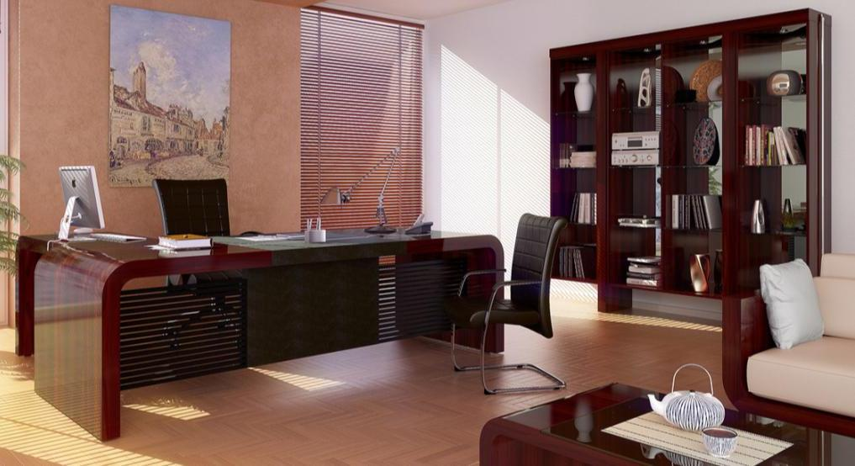 |  |  |  | Коллекция DAO - аналог кабинета TAU итальянской фабрики Ultom в цвете эбони
 |  |  |  | СКИДКА до 50%
Код | 1. DAO TA01A-TA01 (Эбони) (возможен перекрас в Белый глянец TA14B) | Фото | Розничная цена | Цена для розницы со скидкой 50% | Общий остаток*
D0000027679 | DA9020A (T) Шкаф со стеклянными дв. / ТА01A 900*400*2000 (1/4ф,2/4,3/4,4/4) * |  | 79,317р. | 39,659р. | 2
Финальная цена действительно финальная, с нее нет дополнительных скидок!
Цены указаны на остатки продукции на складе. При заказе новых изделий на фабрике цены пересчитываются. Общий остаток указан на дату формирования прайс-листа, его необходимо уточнять у менеджера
На распродажные коллекции дополнительные скидки не распространяются
Подробнее на сайте, на странице кабинета |  | DAO EBONY TA01

Отдельные элементы
2026-04-30 |  |  | +7 (495) 789-49-53 E-mail: office@directoria-moder.ru
Отдельные элементы коллекций |  |  |  | СКИДКА до 50%
Код | 1.3.10 AVATAR | Фото | Розничная цена | Цена для розницы со скидкой 50% | Общий остаток*
D0000045928 | AV2897 (T) Шкаф низкий / 2850*430*970 | 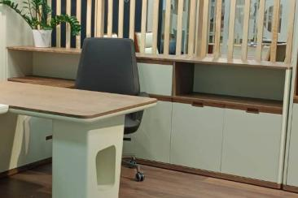 | 496,234р. | 248,117 | 1
D0000023675 | GALAXY CO-1820 Шкаф / TA23A 1800*400*2000 |  | 77,062р. | 38,531 | 1

Код | MEGA ALFA | Фото | Финальная цена со скидкой для Розницы и опта | Общий остаток*
D0000026133 | MEGA ALFA MG23 Стол письменный / TA06 2300*1000*753 | 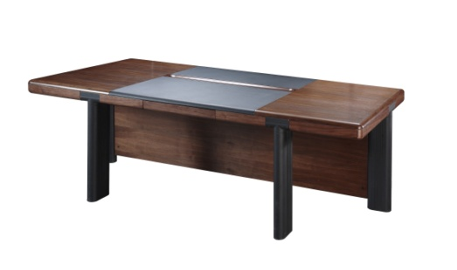 | 61,200р. | 1
Финальная цена действительно финальная, с нее нет дополнительных скидок!
*Количество указано на дату формирования прайс-листа. Цена действительна до тех пор, пока позиция есть на складе.

KYU-зебрано-50%
2026-04-30 |  |  | +7 (495) 789-49-53 E-mail: office@directoria-moder.ru
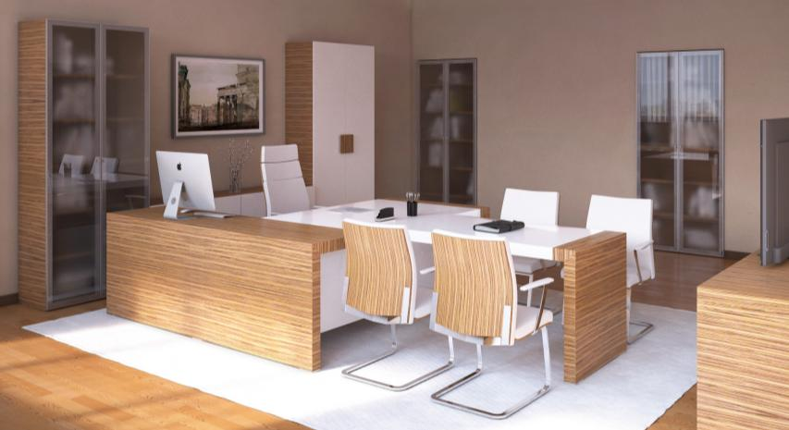 |  |  |  | Коллекция KYU
KYU в цвете зебрано TA17A + белый глянец TA14B |  |  |  | СКИДКА до 50%
Код | Наименование товаров | ФОТО | Розничная цена | Цена для розницы со скидкой 50% | Общий остаток*
D0000028297 | KY M45 Тумба подкатная c 3-мя ящиками / TA17A/TA14B 450*550*500 |  | 91,379р. | 45,689 | 3
D0000024469 | KY 13 Конференц-приставка / TA17A/TA14B 1300*750*750 |  | 91,568р. | 45,784 | 1
D0000028292 | KY 8080 Стол журнальный / TA17A/TA14 800*800*470 |  | 95,852р. | 47,926 | 1
D0000018465 | KY 2212 Стол для заседаний / TA17A/TA12 2200*1200*750 * | Внимание у стола черные ноги | 104,394р. | 52,197 | 1
D0000026946 | KY 1215G Шкаф двухдверный (стекл. фасад) / TA17A/TA14B 900*420*2200 |  | 136,752р. | 68,376 | 5
D0000023710 | KY 1215G Шкаф двухдверный (стекл. фасад) ручки кнопки / TA17A/TA14B 900*420*2200 |  | 74,812р. | 37,406 | 1
D0000024473 | KYG2150 Греденция / TA17A/TA14B 2100*500*696 |  | 205,075р. | 102,538 | 4
D0000024472 | KY 1040 (T) Греденция / TA17A/TA14B 1000*420*695 * |  | 34,135р. | 17,068 | 1
D0000024674 | KY 22A Стол письменный TA17A/TA14B 2200*2090*750 (левый/ правый) Внимание! Наличие стола необходимо уточнять. |  | 271,126р. | 135,563 | 1
D0000017838 | KY 1265 Стол письменный / TA17 глянец 1200*650*750 * |  | 123,032р. | 61,516 | 1
Финальная цена действительно финальная, с нее нет дополнительных скидок!
Цены указаны на остатки продукции на складе. При заказе новых изделий на фабрике цены пересчитываются. Общий остаток указан на дату формирования прайс-листа, его необходимо уточнять у менеджера
На распродажные коллекции дополнительные скидки не распространяются
 | Подробнее на сайте, на странице кабинета |  | KYU TA17A

NEW Inter-14С-50%
2026-04-30 |  | +7 (495) 789-49-53 E-mail: office@directoria-moder.ru
 |  |  | Коллекция NEW INTER в белом цвете
 |  |  | СКИДКА до 50%
INTER TA14C (для перекраса подходит любой INTER) | Фото | Розничная цена | Цена для розницы со скидкой 50% | Общий остаток*
IN-2221(2G+2W) (T) Шкаф 4-х дверный / TA14C 2230*422*2100 | 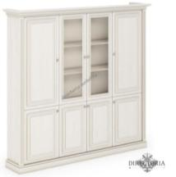 | 155,916р. | 77,958 | 5
IN-H (T) Шкаф для холодильника / TA14C 840*560*860 | 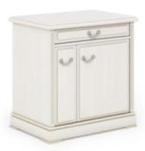 | 51,811р. | 25,905 | 1
IN-PAB1S Стол для совещаний соед. элемент / TA14C/TA113 900*740*788 * | 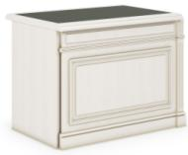 | 46,701р. | 23,350 | 1
IN-PAB2R Стол для совещаний (конечный элемент) / TA14C/TA113 1859*740*788 * | 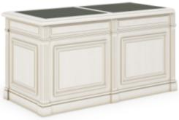 | 114,512р. | 57,256 | 1
IN-PAB2S Стол для совещаний (соед. элемент) / TA14C/TA113 1800*740*788 * | 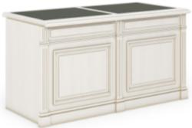 | 86,773р. | 43,387 | 2
IN-PAK Пилястра соед. для стола совещаний / TA14C 81*70*746 | 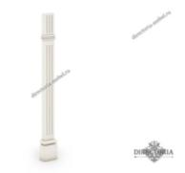 | 22,071р. | 11,035 | 8

На распродажные коллекции дополнительные скидки не распространяются
 | INTER TA14C

NEW Inter TA03
2026-04-30 |  |  | +7 (495) 789-49-53 E-mail: office@directoria-moder.ru
 |  |  |  | Коллекция INTER в цвете TA03 Финальные цены

Код | INTER TA14C (для перекраса подходит любой INTER) | Фото | Розничная цена | Финальная цена для розницы | Общий остаток*
D0000011510 | IN-1321 Шкаф двухдверный / TA16G 1334*422*2100 Внимние! Иллюстрация приведена для понимания формы изделия |  | 172,510р. | 155,259 | 3
D0000011511 | IN-2021 Шкаф со стекляными и деревянными дверцами / TA16G 2030*422*2100 Внимние! Иллюстрация приведена для понимания формы изделия | 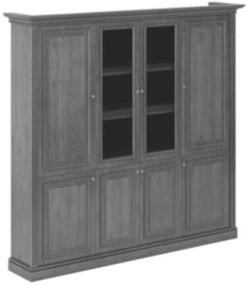 | 531,565р. | 296,785 | 1
Финальная цена действительно финальная, с нее нет дополнительных скидок!
Цены указаны на остатки продукции на складе. При заказе новых изделий на фабрике цены пересчитываются. Общий остаток указан на дату формирования прайс-листа, его необходимо уточнять у менеджера
На распродажные коллекции дополнительные скидки не распространяются

BENTLEY-50%
2026-04-30 |  |  |  |  | +7 (495) 789-49-53 E-mail: office@directoria-moder.ru
Кабинет Bentley
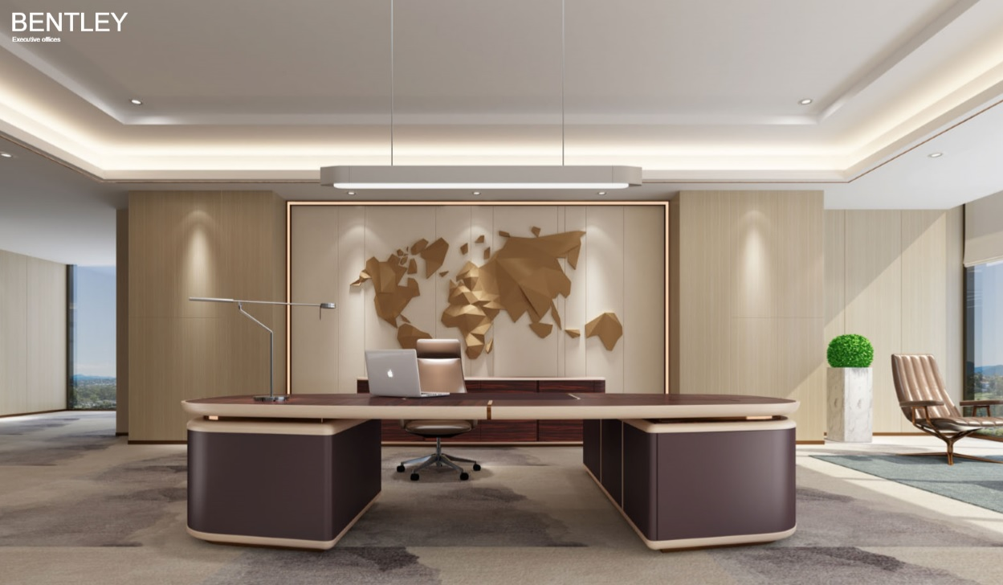 |  |  |  |  | Преодолейте стереотипы и представьте себе офис будущего: Пространство руководителя с персональной офисной атмосферой, лаконичным дизайном и изысканным вкусом. Так была создана офисная мебель для руководителей высшего звена — Bentley. Её девиз: Убрать все лишнее, сломать стереотипы, лаконично и умело создать модную атмосферу.
RoseWood ТА55 |  | microfiber leather

 |  |  | СКИДКА до 50% | Цвет: RoseWood TA55
№ | Артикул | Размер | Фото | Розничная цена | Цена для розницы со скидкой 50% | Общий остаток*
1 | BL2410L | W2400*D1000*H760 | 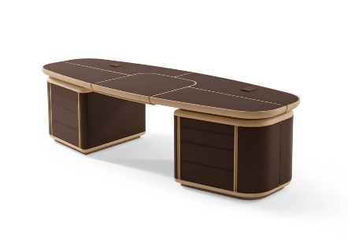 | 1,535,814р. | 767,907 | 3
2 | BL2410R | W2400*D1000*H760 |  | 1,535,814р. | 767,907 | 3
3 | BLD2408 | W2400*D500*H800 | 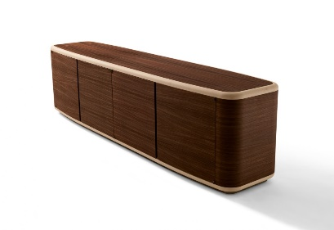 | 670,830р. | 335,415 | 5

FRANKLIN-50%
2026-04-30 |  |  |  | +7 (495) 789-49-53 E-mail: office@directoria-moder.ru
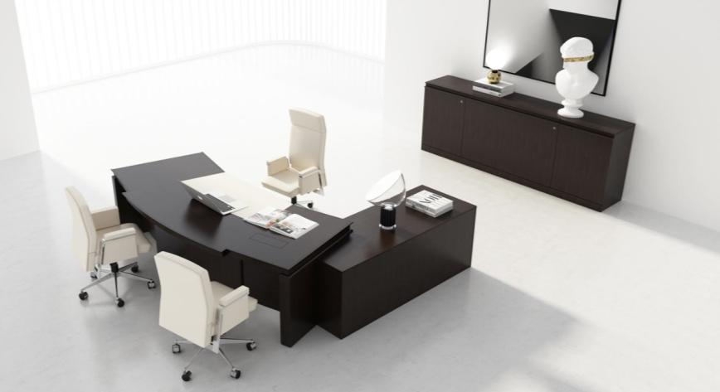
 |  |  |  | СКИДКА до 50%
FRANKLIN, Цвет ТА 09В - Венге.
№ | Код | Наименование товаров | ФОТО | Розничная цена* | Цена для розницы со скидкой 50% | Общий остаток*
1 | D0000042428 | FRANKLIN FR1240 Стол журнальный / TA09B / 1200*600*400 |  | 63,843р. | 31,922 | 5
2 | D0000043627 | FRС13 Брифинг приставка к столу FR2820 / TA09B /1300*840*760 |  | 114,465р. | 57,233 | 1
3 | D0000043636 | FR54 Боковая приставка к столу / TA09B /1220*540*760 |  | 81,530р. | 40,765 | 4
4 | D0000042423 | FRANKLIN FR4361 Тумба подкатная / TA09B / 430*549*610 |  | 54,897р. | 27,449 | 2
5 | D0000042427 | FRANKLIN FR9020W Шкаф для одежды / TA09B / 900*420*2000 |  | 169,572р. | 84,786 | 1
6 | D0000042426 | FRANKLIN FR9020G Шкаф для документов / TA09B / 900*420*2000 |  | 163,216р. | 81,608 | 4
7 | D0000042429 | FRANKLIN FR4520 Шкаф для одежды / TA09B / 450х420х2000 |  | 89,968р. | 44,984 | 3
8 | D0000043638 | FRANKLIN FR1361 Тумба подкатная / TA09B / 1300*549*610 |  | 143,781р. | 71,891 | 1
Финальная цена действительно финальная, с нее нет дополнительных скидок!
Перетяжка топов столов руководителя и переговорных столов в другой цвет (складская кожа Stella) 17 500р.
* Цена действительна до тех пор, пока позиция есть на складе.
 |  | Подробнее на сайте, на странице кабинета | FRANKLIN

GALAXY-50%
 |  |  |  |  |  | +7 (495) 789-49-53 E-mail: office@directoria-moder.ru
Кабинет руководителя Galaxy |  |  |  |  |  |  |  | 2026-04-30
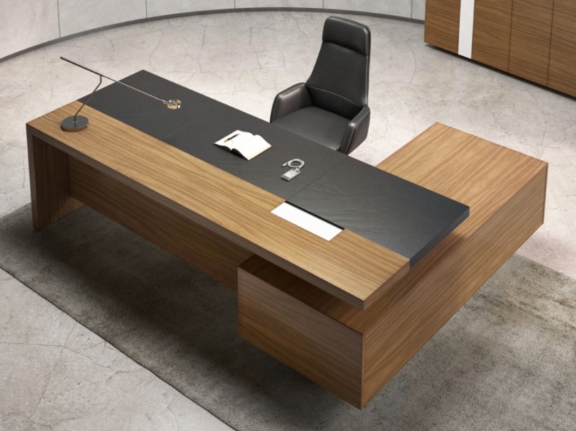 |  | 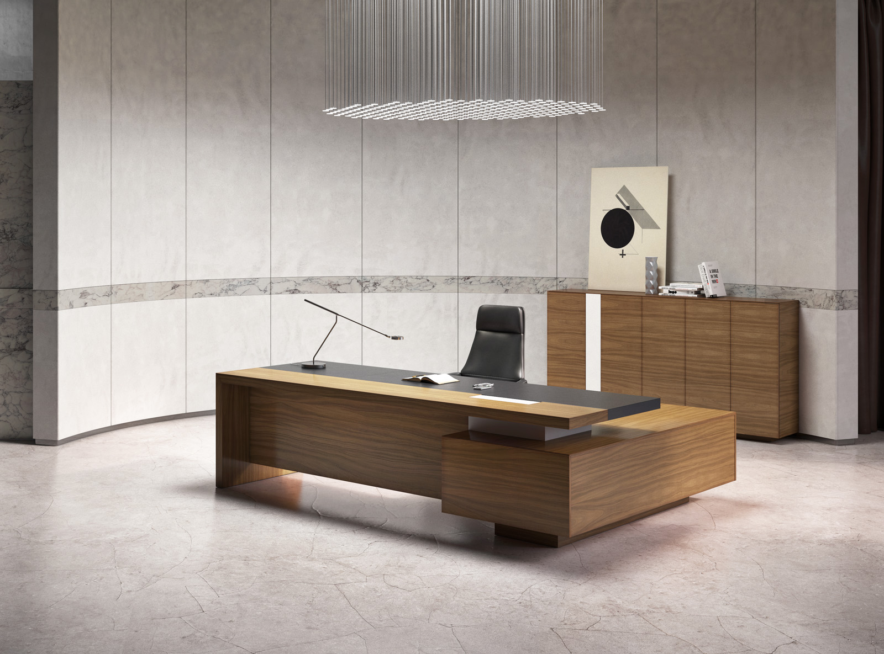
 |  | специальная техника обработки древесины с нанесением лака “открытые поры” |  |  |  | 270*60*55mm
TA23YA
 |  |  |  |  | Черная кожа

Galaxy TA23YA |  |  |  |  | Скидка до |  | 50%
№ | Код | Артикул | Наименование | Размер | Фото | Розничная цена* | Цена для розницы со скидкой 50% | Общий остаток*
2 | D0000047133 | GL1275 | Брифинг-приставка 1200*900*750 | 1200*900*750 |  | 156,542р. | 78,271р. | 2
6 | D0000047136 | GL2820 | Модульный высокий шкаф, в составе шкаф-гардероб и шкаф-картотека GL2820. | 2800*420*2000 | 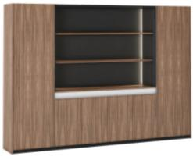 | 602,147р. | 301,073р. | 3
7 | D0000047135 | GL2820G | Модульный высокий шкаф | 2800*420*2000 | 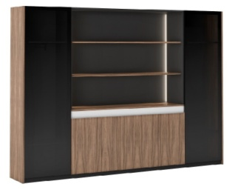 | 585,795р. | 292,898р. | 4
8 | D0000047137 | GL3520G | Модульный высокий шкаф | 3500*420*2000 | 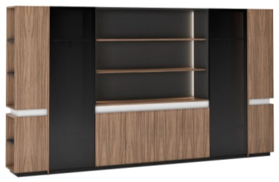 | 737,047р. | 368,523р. | 1
Galaxy TA33YA
10 | D0000046322 | GL170408 | Шкаф для документов | 1752*400*800 |  | 225,160р. | 112,580р. | 1
 |  | Подробнее на сайте: |  | кабинет GALAXY
* Цена действительна до тех пор, пока позиция есть на складе. Остатки даны на дату составления прайс-листа. При заказе новых позиций на фабрике цены будут пересчитаны.
Товар не предназначен для продажи на маркетплейсах

JAGUAR
 |  |  |  |  |  | +7 (495) 789-49-53 E-mail: office@directoria-moder.ru
Кабинет руководителя JAGUAR |  |  |  |  |  | 2026-04-30
Шпон ореха
тонированный
в Эвкалипт
TA61YA
Черная
кожа 106

Складская программа
№ | Артикул | Наименование | Размер | Иллюстрация | Цвет и описание | Розничная цена | Цена для розницы со скидкой 44% | Общий остаток*
3 | JY1608 (ex. YUE1608) | Шкаф-греденция с 3-мя дверками* | 1600*400 *800 |  | Фасады - с покрытием шпоном ореха, тонированным в Эвкалипт TA61 Каркас шкафа - ламинат в цвете TA12. | 165,554р. | 92,710р. | 1
*Цена действует до тех пор, пока позиция есть на складе
 |  | Подробнее на сайте: | JAGUAR
Товар не предназначен для продажи на маркетплейсах

